Trang tính1
Test case Thêm đơn vị
 |  | Ngày tạo 28/5/2023 |  |  |  |  |  | Kết quả kiểm thử
 |  | Người tạo: Trương Thị Cẩm Tiên |  |  |  |  |  | Tổng | Tỷ lệ

ID | Tên | Mô tả | Tiền điều kiện | Bước thực hiện |  | Ví dụ | Kết quả mong đợi | Hình ảnh hướng dẫn | Người kiểm | Đánh giá kết quả | Người thực hiện | Ngày thực hiện
TDV_1 | Thêm đơn vị | Chức năng thêm đơn vị | Người dùng đăng nhập với vai trò giám đốc | Bước 1: Trên Menu chọn Danh sách đơn vị |  |  | Hiển thị danh sách đơn vị | 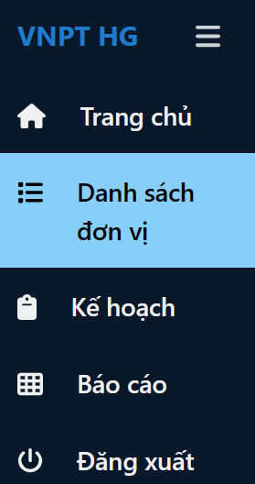 |  | Đạt
 |  |  |  | Bước 2: Tại giao diện danh sách đơn vị, bấm vào nút Thêm |  |  | xuất hiện form thêm đơn vị | 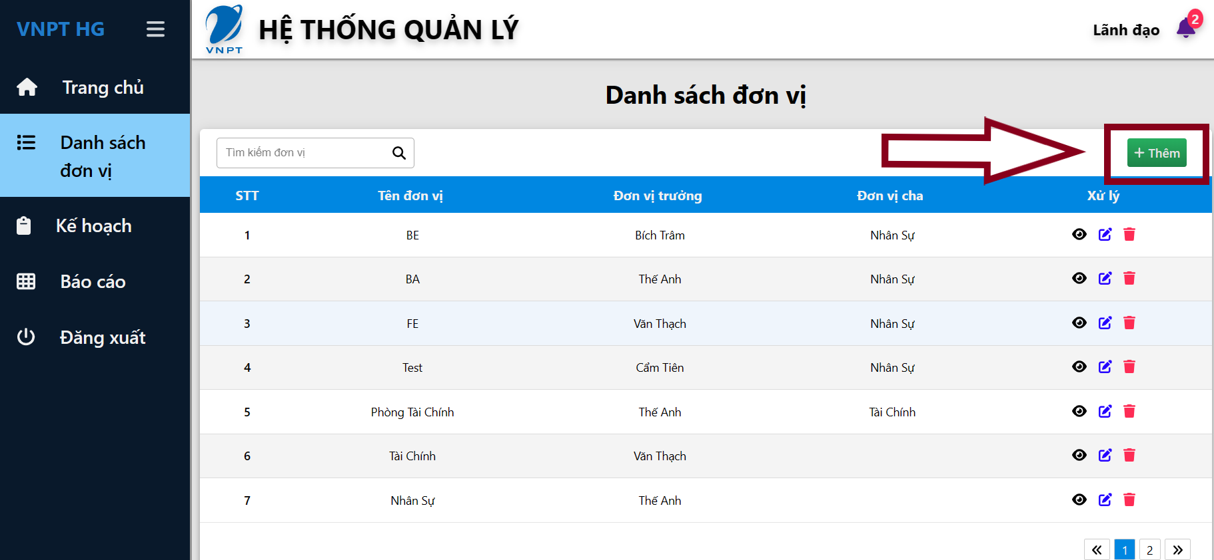 |  | Đạt
 |  |  |  | Bước 3:Thêm thông tin theo ý muốn với ràng buộc
 |  |  |  | Tên đơn vị | tên đơn vị trống |  | Hiển thị lỗi form nhập tên đơn vị "Vui lòng nhập tên đơn vị"
 |  |  |  |  | <100 ký tự | Trung tâm chăm sóc sức khỏe cộng đồng dành cho người cao tuổi và người khuyết tật tại thành phố Hồ Chí Minh của Bệnh viện Đa khoa Quốc tế City Trung tâm chăm sóc sức khỏe cộng đồng dành cho người cao tuổi và người khuyết tật tại thành phố Hồ Chí Minh của Bệnh viện Đa khoa Quốc tế City | Hiển thị lỗi bên dưới form nhập tên tên đơn vị "Tên đơn vị nhỏ hơn 100 ký tự"
 |  |  |  |  | Nhập tên đơn vị <100 ký tự | Cục quản lý và giám sát các hoạt động đấu giá tài sản của Bộ Tài chính | Không báo lỗi | 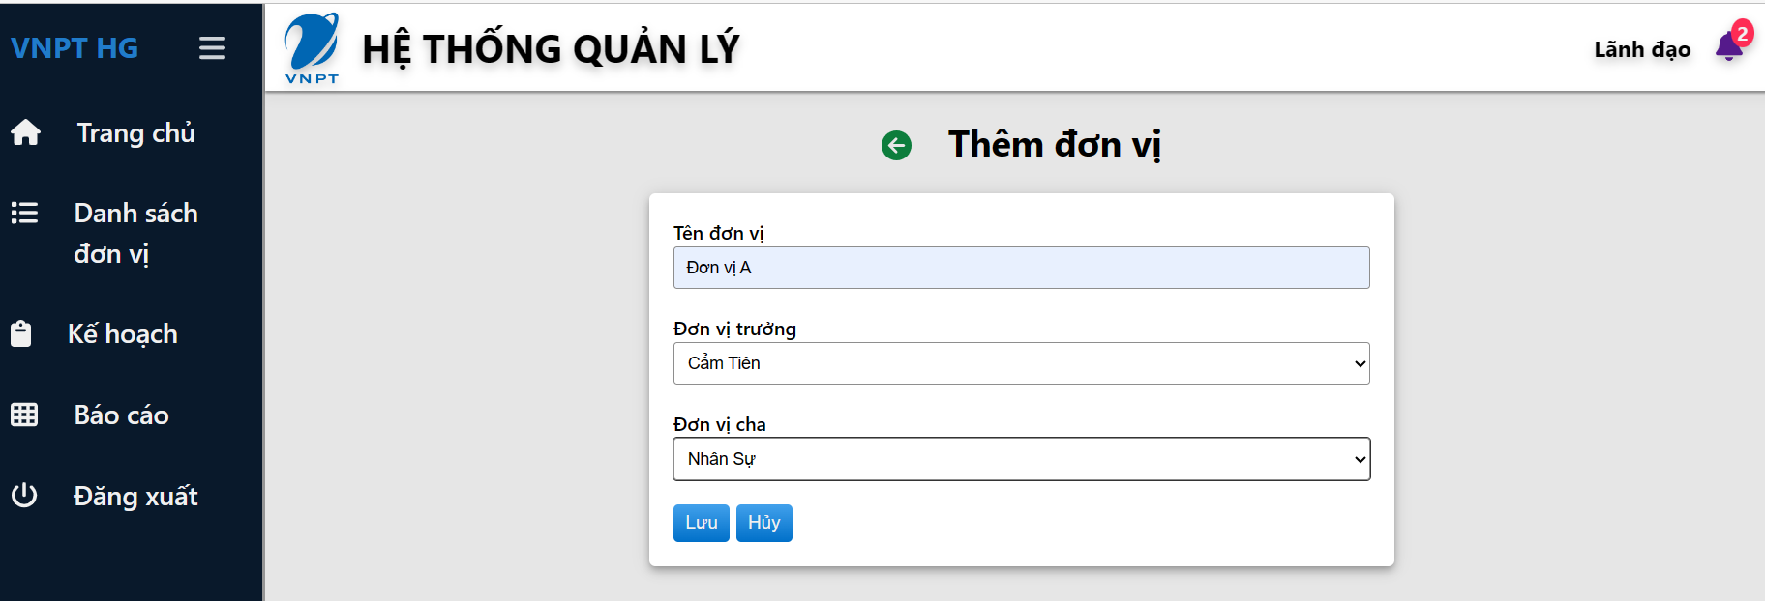
 |  |  |  | Đơn vị trưởng | Có thể trống hoặc chọn tên từ danh sách | Cẩm Tiên | Không báo lỗi |  |  | Đạt
 |  |  |  | Đơn vị cha | Có thể trống hoặc chọn tên từ danh sách | Nhân sự | Không báo lỗi |  |  | Đạt
 |  |  |  | Bước 4: Nhấn nút Lưu để lưu dữ liệu |  |  | Dữ liệu được lưu lại Danh sách đơn vị được cập nhật | 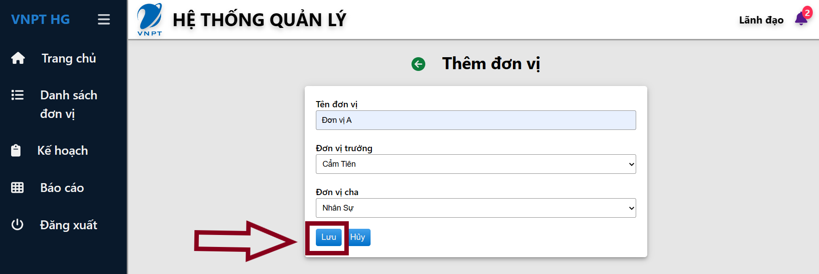 |  | Đạt
 |  |  |  | nhấn Hủy (hoặc nút Back) để quay lại hủy bỏ và quay lại giao điện |  |  | Quay lại trang danh sách đơn vị |  |  | Đạt

GUI
Test case xem danh sách đơn vị
 |  | Ngày tạo 5/6/2023 |  |  |  | Kết quả kiểm thử
 |  | Người tạo: Trương Thị Cẩm Tiên |  |  |  | Tổng | Tỷ lệ
 |  |  |  |  |  | 2023-06-06 | 100%

ID | Tên | Mô tả | Tiền điều kiện | Bước thực hiện | Ví dụ | Kết quả mong đợi | Hình ảnh hướng dẫn | Người kiểm | Đánh giá kết quả | Người thực hiện | Ngày thực hiện
GUI_DSDV1 | Kiểm tra giao diện thêm danh sách đơn vị | Kiểm tra giao diện thêm danh sách đơn vị | Người dùng có tài khoản trên trang web, đã đăng nhập vào hệ thống | 1. Trên thanh Menu ở tất cả giao diện, chọn “danh sách đơn vị” để xem danh sách các đơn vị 2. Chọn thêm để thêm đơn vị |  | - Tên trên menu đúng - Giao diện thống nhất với toàn hệ thống - Vị trí, kích thước cân đối | 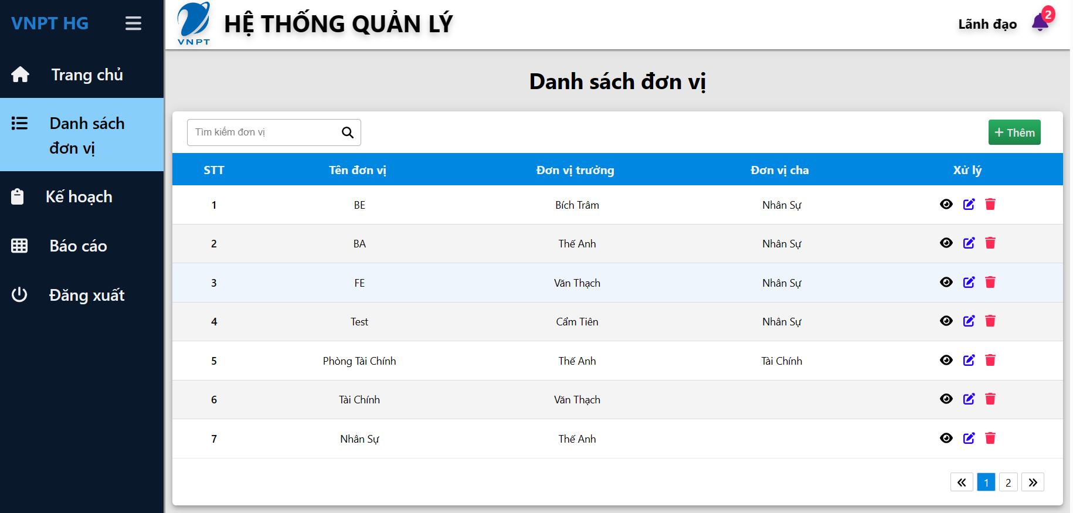 | Trương Thị Cẩm Tiên | Đạt | Võ Văn Thạch, Tô Thanh Trọng | 2023-06-05
 | Kiểm tra hoạt động khi nhấn vào nút thêm | Kiểm tra hoạt động khi nhấn vào nút thêm | Người dùng có tài khoản trên trang web, đã đăng nhập vào hệ thống | 1. Nếu người dùng muốn xem danh sách nhân viên của 1 đơn vị . chọn vào biểu tượng để xem danh sách nhân viên đơn vị muốn xem | Chọn xem nhân viên của "Phòng tài chính" | - Có thể chuyển tới form thêm đơn vị hay không - Vị trí, kích thước cân đối |  |  | Đạt
 | Kiểm tra nút Lưu | Kiểm tra nút Lưu | Người dùng có tài khoản trên trang web, đã đăng nhập vào hệ thống | 1. Trên thanh Menu ở tất cả giao diện, chọn “danh sách đơn vị” để xem danh sách các đơn vị 2. Chọn thêm để thêm đơn vị 3. Nhập thông tin đơn vị 4. Nhấn Lưu |  | - Có hoạt động hay không - Vị trí, kích thước cân đối |  |  | Đạt
 | Kiểm tra nút Hủy | Kiểm tra nút Hủy | Người dùng có tài khoản trên trang web, đã đăng nhập vào hệ thống | 1. Trên thanh Menu ở tất cả giao diện, chọn “danh sách đơn vị” để xem danh sách các đơn vị 2. Chọn thêm để thêm đơn vị 3. Nhập thông tin đơn vị 4. Nhấn Lưu |  | - Có hoạt động hay không - Vị trí, kích thước cân đối |  |  | Đạt
 | Kiểm tra tên đơn vị không trống | Kiểm tra tên đơn vị không trống | Người dùng có tài khoản trên trang web, đã đăng nhập vào hệ thống | 1. Trên thanh Menu ở tất cả giao diện, chọn “danh sách đơn vị” để xem danh sách các đơn vị 2. Chọn thêm để thêm đơn vị |  | Tên đơn vị không trống
 | Kiểm tra tên đơn vị <100 ký tự | Kiểm tra tên đơn vị <100 ký tự | Người dùng có tài khoản trên trang web, đã đăng nhập vào hệ thống | 1. Trên thanh Menu ở tất cả giao diện, chọn “danh sách đơn vị” để xem danh sách các đơn vị 2. Chọn thêm để thêm đơn vị |  | Tên đơn vị <100 ký tự
 | Kiểm tra nút chọn đơn vị trưởng trong danh sách | Kiểm tra nút chọn đơn vị trưởng trong danh sách | Người dùng có tài khoản trên trang web, đã đăng nhập vào hệ thống | 1. Trên thanh Menu ở tất cả giao diện, chọn “danh sách đơn vị” để xem danh sách các đơn vị 2. Chọn thêm để thêm đơn vị |  | Chọn hoặc không chọn đơn vị trưởng | 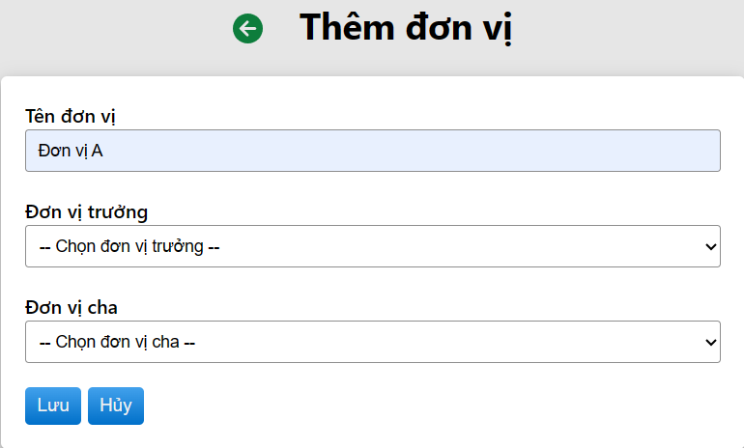 |  | Đạt
 | Kiểm tra nút chọn đơn vị cha trong danh sách | Kiểm tra nút chọn đơn vị cha trong danh sách | Người dùng có tài khoản trên trang web, đã đăng nhập vào hệ thống | 1. Trên thanh Menu ở tất cả giao diện, chọn “danh sách đơn vị” để xem danh sách các đơn vị 2. Chọn thêm để thêm đơn vị |  | Chọn hoặc không chọn đơn vị cha |  |  | Đạt

